规则摘要
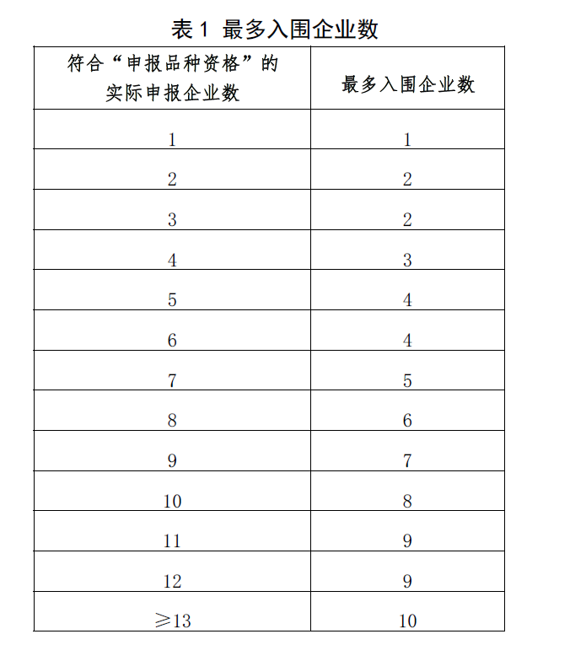
第一批扩围规则

第二批入围规则
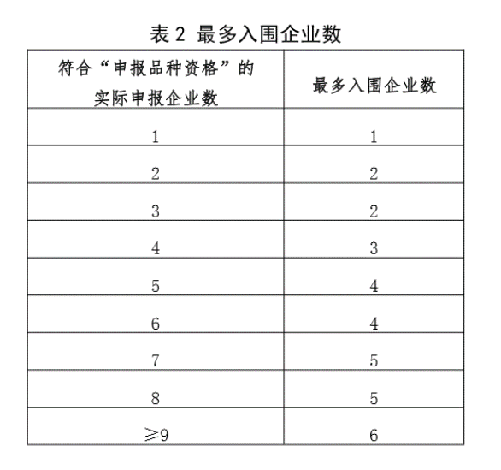

第四批入围规则

